关系图
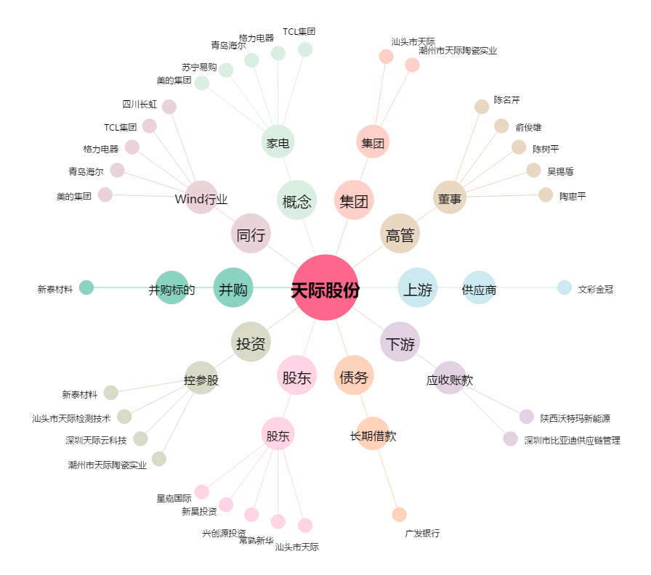
天际股份[002759.SZ] - 关系概览图

